Istruzioni
ISTRUZIONI INSERIMENTO RICHIESTE PERMESSI

1) Completare il foglio RICHIESTE con le opzioni previste dal menù a tendina, tenendo in considerazione delle REGOLE nell'opportuno foglio, che verranno evidenziate nel file "RICHIESTE" dall'opportuno ALERT indicato con "!!!" di colore rosso. Rispetto al foglio "Regole" fanno fede le comunicazioni inviate dal Responsabile Diretto
2) Se necessario, inserire nel file RICHIESTE una nota per quel giorno (esempio: "Hermann: uscita alle 15:00 il 3 dic"), dopo aver inserito la richiesta di permesso nell'opportuna cella
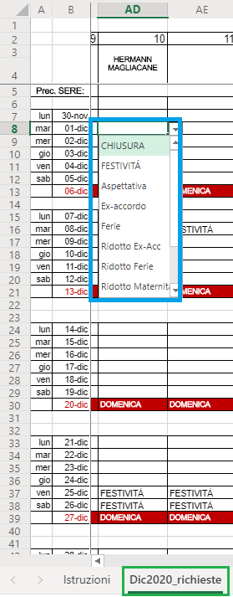 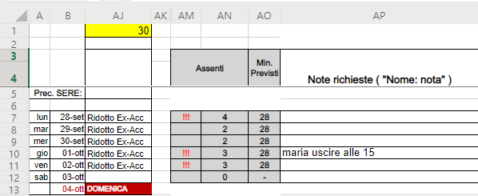

3) Nel foglio RICHIESTE, sia se si specificano i giorni di permesso sia se non si necessitano, bisogna impostare "Ɣ COMPLETO" nell'opportuna riga gialla. Così il file può essere prelevato anche prima della scadenza se non ci sono ulteriori richieste da attendere.
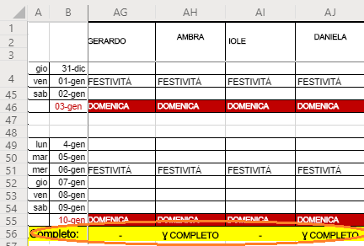

4) NON bisogna modificare altri fogli oltre "RICHIESTE" e/o formule.

5) ORARIO: i giorni trascorsi vengono marcati con " ! "
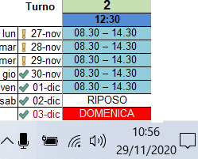

ISTRUZIONI MODIFICA Responsabile Diretto

- Dal foglio "Orario" è possibile specificare il turno tra quelli presenti in "Tipologie". Nel foglio "Tipologie" è possibile aggiungere anche altri turni nelle celle vuote previste. Può essere utile creare un turno personalizzato nel caso di scambio turni tra colleghi. Es. Hermann solo l'11nov fa 8:30-17:30
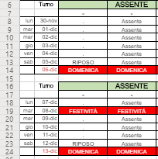

- Dal foglio REGOLE è possibile configurare il giorno di inizio del calendario per il mese. [Fig. (4)]
- Dal foglio REGOLE è possibile impostare dei criteri di avviso al superamento numero assenti, la regola delle festività[fig. (1)] ha priorità maggiore rispetto alla regola del giorno[fig. (5)].
Ad esempio si può specificare che il 24/12/2020 devono essere presenti almeno 15 operatori o che il lunedì possono essere assenti massimo 2 operatori.

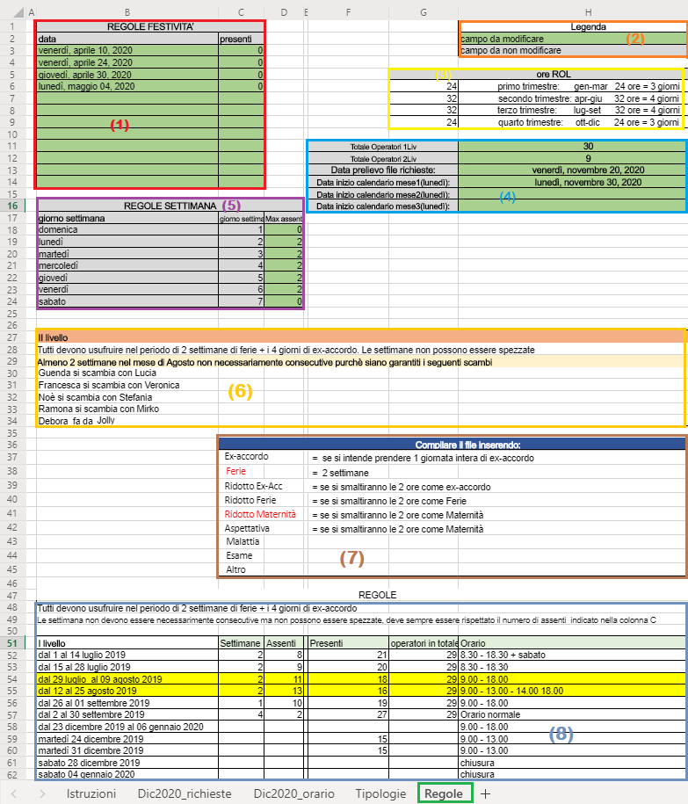

 | (1) Regole festività numero minimo presenti. Ha priorità rispetto alta a Regole Settimana(5).
 | (2) Legenda colori foglio REGOLE
 | (3) Promemoria quantità Riduzione Orario Lavorativo da consumare
 | (4) Variabili varie
 | (5) Regole settimana: definisce il numero massimo di assenti settimanali. Ha priorità più bassa rispetto a regole festività.
 | (6) Regole testuali generiche.

Aggiunto in data 18/02/2022 pulsante di RESET nelle pagine delle richieste per pulire le celle solo da Excel (non online).

